Sheet1
STT | TÊN SẢN PHẨM | ẢNH SẢN PHẨM | THÔNG TIN SẢN PHẨM | GHI CHÚ
1 | Ống hút cỏ bàng | 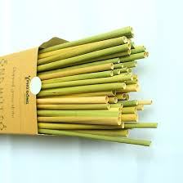 | Độ dài: 20cm (hoặc tuỳ chỉnh theo yêu cầu khách hàng không quá 28cm) - Cỡ ống: đường kính trong 4.5-6.5mm - Độ dày ống: 0.5-0.8mm - Phần đầu mút của ống hút được cắt thẳng và nhọn 1 đầu - Ruột ống được làm sạch - Chất liệu: cỏ mọc tự nhiên (1-2 năm tuổi) - Sản phẩm được làm thủ công. - Bảo quản: Có thể để ở nhiệt độ phòng (27-28 độ) đến 5 ngày. Trữ trong tủ lạnh 2 tuần. Ống hút cỏ tươi được sử dụng tốt nhất từ 1-3 ngày.
2 | Ống hút sậy | 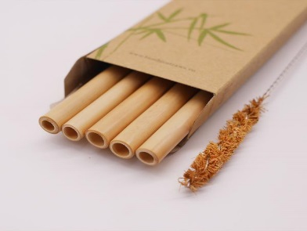 | Độ dài: 20cm - Cỡ ống: đường kính trong 4.5-6.5mm - Độ dày ống: 0.5-0.8mm - Phần đầu mút của ống hút được cắt thẳng - Ruột ống được làm sạch - Chất liệu: cỏ mọc tự nhiên (1-2 năm tuổi) - Sản phẩm được làm thủ công,không xỉn màu - Bảo quản: Để nơi khô ráo , thoáng mát
3 | Ống hút tre | 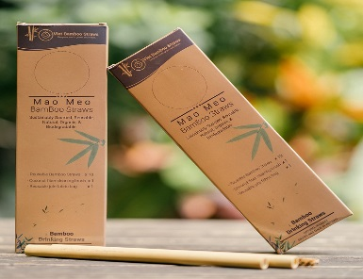 | Độ dài: 20cm - Cỡ ống: đường kính trong 5-12mm - Phần đầu mút của ống hút được cắt thẳng - Ruột ống được làm sạch , mài vỏ nhẵn - Chất liệu: tre (6 tháng - 1 năm tuổi) - Sản phẩm được làm thủ công. - Bảo quản: Để nơi khô ráo, Không nên ngâm lâu trong nước.

